Lapa1
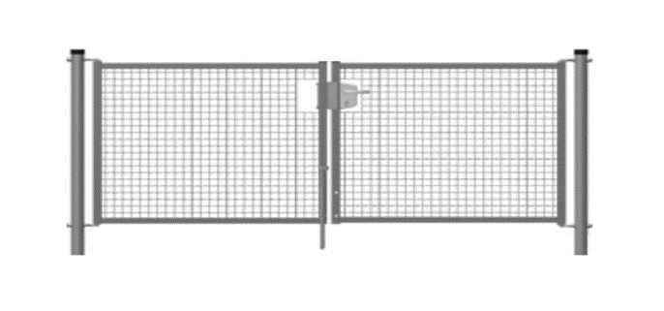
 | Specifikācija Ropažu novada, Zaķumuižas stadiona, iebraucamo vārtu izbūvei.
 | Pasūtītājs: Ropažu novada pašvaldība, reģ. Nr. 90000067986
 | Juridiskā adrese: Institūta iela 1a, Ulbroka, Stopiņu pagasts, LV 2130
 | Saņēmējs: Ropažu Sporta centrs, Sporta 2- k1, Sporta 2- k1, Ropaži Ropažu pagasts, Ropažu novads LV2135
 | Cenu aptaujas iesūtīšanas termiņš: 12.05.2023.
 | Cenu aptaujas iesūtīšanas veids - elektroniski evita.eglaja@ropazi.lv, raimonds.umbrasko@ropazi.lv
 | Kontaktpersona: Raimonds Umbraško, tel. 22848494
 | Pakalpojuma izpildes termiņš: 1.kārta 2023. gada 15.jūlijs

 | Zaķumuižas stadiona iebraucamo vārtu uzstādīšanas tehniskā specifikācija
n.p.k. | Veicamais uzdevums | Mērv. | apjoms | bez PVN | ar PVN
1. | Esošo vārtu demontāža | kompl. | 1
2. | jauno vārtu tips: dubultie, divviru; platums-4m, augstums-1,7m, materiāls- metāls, 2 vārtu stabi-garums-2,2m, diametrs-100x100mm, biezums-1,5mm, vārtu pildījums, acs-50x50x4mm, pārklājums-cinkots, krāsots, krāsa-pelēka, eņģes, slēgmehānisms; slēdzenes komplekts/līdz automātikai/, 2 rokturi. Droši pret vandālismu. Verami uz iekšu. Atstarojošie elementi uz vārtu karkasa. | kompl. | 1
3. | Attālinātas automātiskās vārtu atvēršanas aprīkojums/standarta komplekts -pults, fotoelementi, piedziņa un barošanas bloks, paredzēt komplektā 2 pultis; pults darbības attālums vismaz 100 m/ - automātikas piedziņa un jauda atbilstoša vārtiem; Barošanas spriegums 230V. Piedziņas spriegums 220V. Jauda 130W. Intensitāte 30%. Vilkmes jauda 3000N.Maksimālais atvēršanās leņķis 120°.Hermētisks korpuss pasargā elektroniku un mehāniskās daļas no triecienu un agresīvas vides iedarbības.Visas vārtu atvēršanas funkcijas var viegli programmēt atkarībā no lietotāja vajadzībām un lietošanas īpatnībām. Vadības bloks ir iemontēts aizsargkorpusā, tam ir viegli piekļūt un vadība nav sarežģīta. Ar fotoelementu palīdzību vārti tiek apturēti, ja elementi fiksē paredzamu šķērsli. Divviru vārtu Krono 310 automātikas standarta komplektā ir jaudīgi slēdži.. | kompl. | 1
4. | Betonēšanas darbi | m2 | 0.5
5. | Transports | transp. | 1
 | Kopā:
 | *darbi izpildāmi 2 kārtās, ar 2 dpn aktiem un rēķiniem: 1) esošo vārtu demontāža un jauno vārtu uzstādīšana 15.07., 2) - attālinātās atvēršanas aprīkojuma uzstādīšana - 1.09.2023. - pēc elektrības pieslēguma izveidošanas - pašvaldība

 | * piedāvājumā atsevišķi iekļaut vārtu dizaina uzraksts " Zaķumuižas stadions" vai krāsota logo/emblēma siluets uz vārtu sieta un. taml.
 | Izpildītāja rekvizīti:

 | Kontaktpersona:

